Reporte
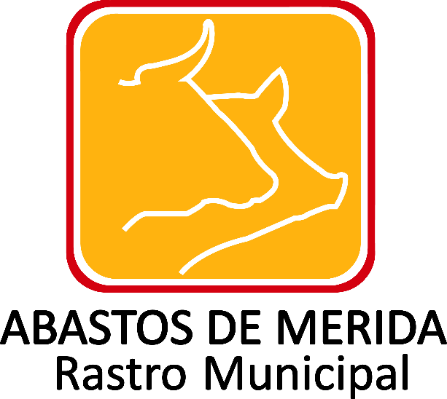

Gastos por conceptos de viáticos
Ejercicio | Periodo que se informa | Tipo de integrante del sujeto obligado (funcionari | Clave o nivel del puesto | Denominación del puesto | Denominación del cargo | Área de adscripción o unidad administrativa | Nombre (s) del (la) servidor(a) público(a) | Primer apellido del (a) servidor(a) público(a) | Segundo apellido del (a) servidor(a) público(a) | Denominación del encargo o comisión | Tipo de viaje | Número de personas acompañantes. | Importe ejercido por el total de acompañantes | País origen | Estado origen | Ciudad origen | País destino | Estado destino | Ciudad destino | Motivo del encargo o comisión | Salida del encargo o comisión | Regreso del encargo o comisión | Imp. ejercido por partida y concepto de viáticos | Importe total ejercido erogado | Importe total de gastos no erogados | Fecha de entrega del informe de la comisión | Hipervínculo al informe de la comisión o encargo | Hipervínculo a las facturas o comprobantes. | Hipervínculo a normatividad reguladora de gastos | Área responsable de la información | Nota
2017 | Julio-Septiembre |  |  |  |  |  |  |  |  |  |  |  |  |  |  |  |  |  |  |  |  |  |  |  |  |  |  |  |  | Jefatura de Administración y Finanzas | Después de realizar la búsqueda exhaustiva y en virtud de no existir documento alguno en los archivos de esta Unidad Administrativa, donde conste la información que corresponda a gastos por conceptos de viáticos, toda vez que no se ha generado, recibido o tramitado, en el periodo de julio a septiembre; con fundamento en el artículo 19 párrafo segundo de la Ley General de Transparencia y Acceso a la Información Pública y 53 fracción III de la Ley de Transparencia y Acceso a la Información Pública del Estado de Yucatán, resulta procedente declarar la inexistencia de dicha información.

Fecha de Validación:25/08/2017
Fecha de Actualización: 30/09/2017

 |  |  |  |  |  |  |  |  |  |  |  |  |  | Abastos de Mérida Calle 132 No.- 239 entre 59B y 59D Fraccionamiento Yucalpeten/
 |  |  |  |  |  |  |  |  |  |  |  |  |  | C.P. 97238 Mérida, Yucatán/
 |  |  |  |  |  |  |  |  |  |  |  |  |  | Teléfonos (999) 9450582, 9454205 y 9122133/
 |  |  |  |  |  |  |  |  |  |  |  |  |  | direccion.general@rastro-merida.mx

